资产盘点报表
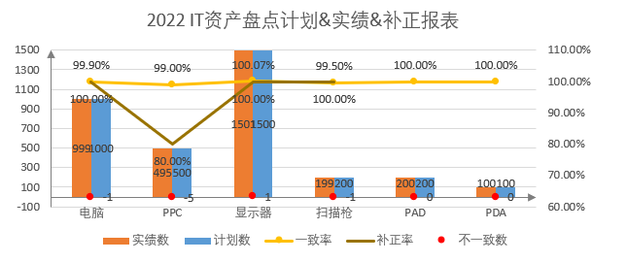
模块所属： | 系统报表
菜单名称： | 资产盘点
表: | biz_asset_check / rel_asset_check

画面

